关系图
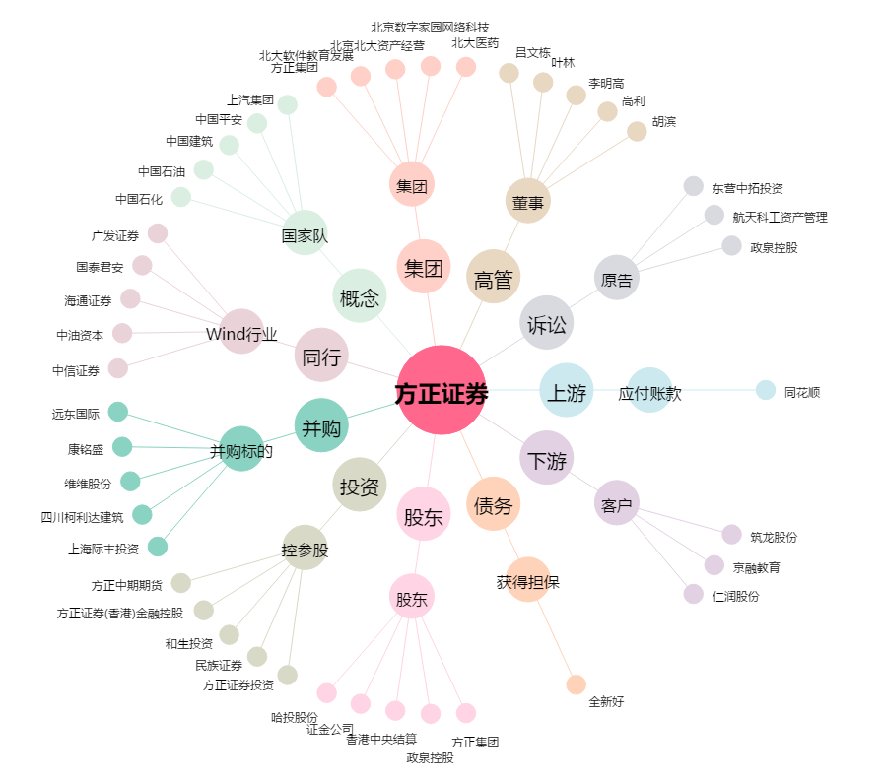
方正证券[601901.SH] - 关系概览图

